Sheet1
液体表面张力系数测量速成表 By Amamitsu 2024.03.22
测试：Ethereal°
最xx的实验
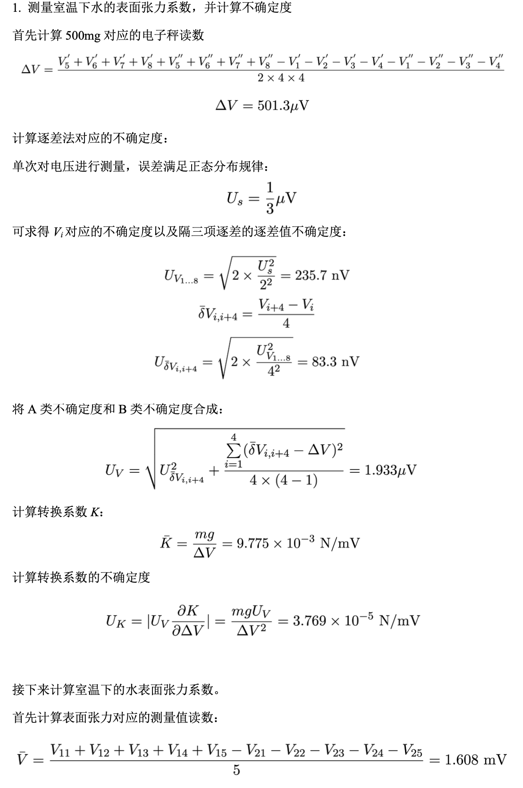
j | 1 | 2 | 3 | 4 | 5 | ヘイキン
Di |  |  |  |  |  | #DIV/0!
Do |  |  |  |  |  | #DIV/0!
 |  |  |  |  |  |  |  | ΔV= | 0.0 | μV
V0= |  | mV
 | Vi’ | Vi’’ | Vi | mV
0 |  |  | #DIV/0! | #DIV/0! | #DIV/0!
500 |  |  | #DIV/0! | #DIV/0! | #DIV/0!
1000 |  |  | #DIV/0! | #DIV/0! | #DIV/0!
1500 |  |  | #DIV/0! | #DIV/0! | #DIV/0!
2000 |  |  | #DIV/0! | #DIV/0!
2500 |  |  | #DIV/0! |  |  |  |  | 这里是求逐差法的不确定度
3000 |  |  | #DIV/0! |  |  |  |  | 数值与实验者无关
3500 |  |  | #DIV/0!

 | K= | #DIV/0! | *10^-3 | N/mV

 | 水温 |  | V0
 | V1 | V2 | V
1 |  |  | 0 |  | 0.000000000000000000
2 |  |  | 0 |  | 0.000000000000000000
3 |  |  | 0 |  | 0.000000000000000000 |  |  | UV= | #DIV/0! | nV
4 |  |  | 0 |  | 0.000000000000000000
5 |  |  | 0 |  | 0.000000000000000000
 | #DIV/0! | #DIV/0! | 0.000

 | 水温 |  | V0 |  |  |  | K= | #DIV/0! | *10^-3 | N/mV
 | V1 | V2 | V
1 |  |  | 0
2 |  |  | 0
3 |  |  | 0 |  |  |  | UK= | #DIV/0! | *10^-6 | N/mV
4 |  |  | 0
5 |  |  | 0
 | #DIV/0! | #DIV/0! | 0.000

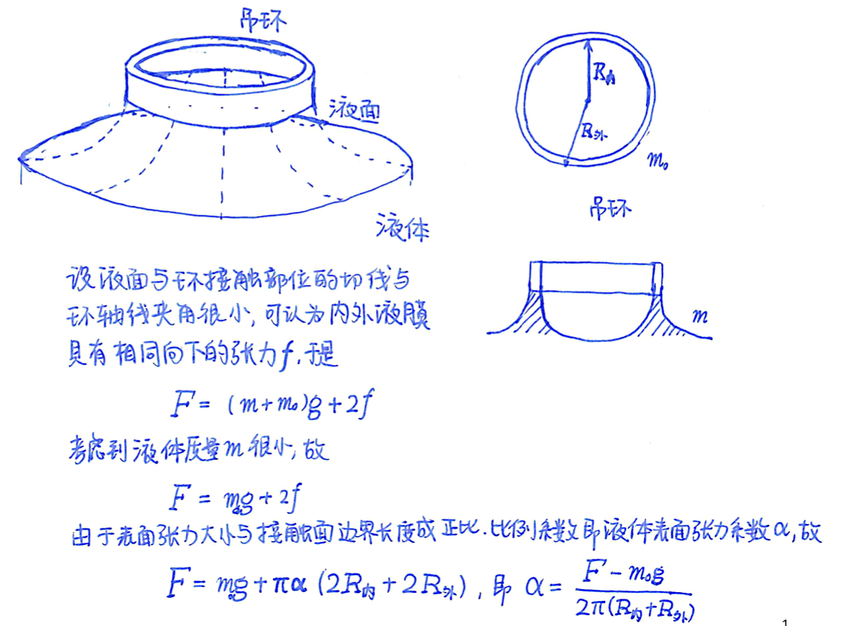
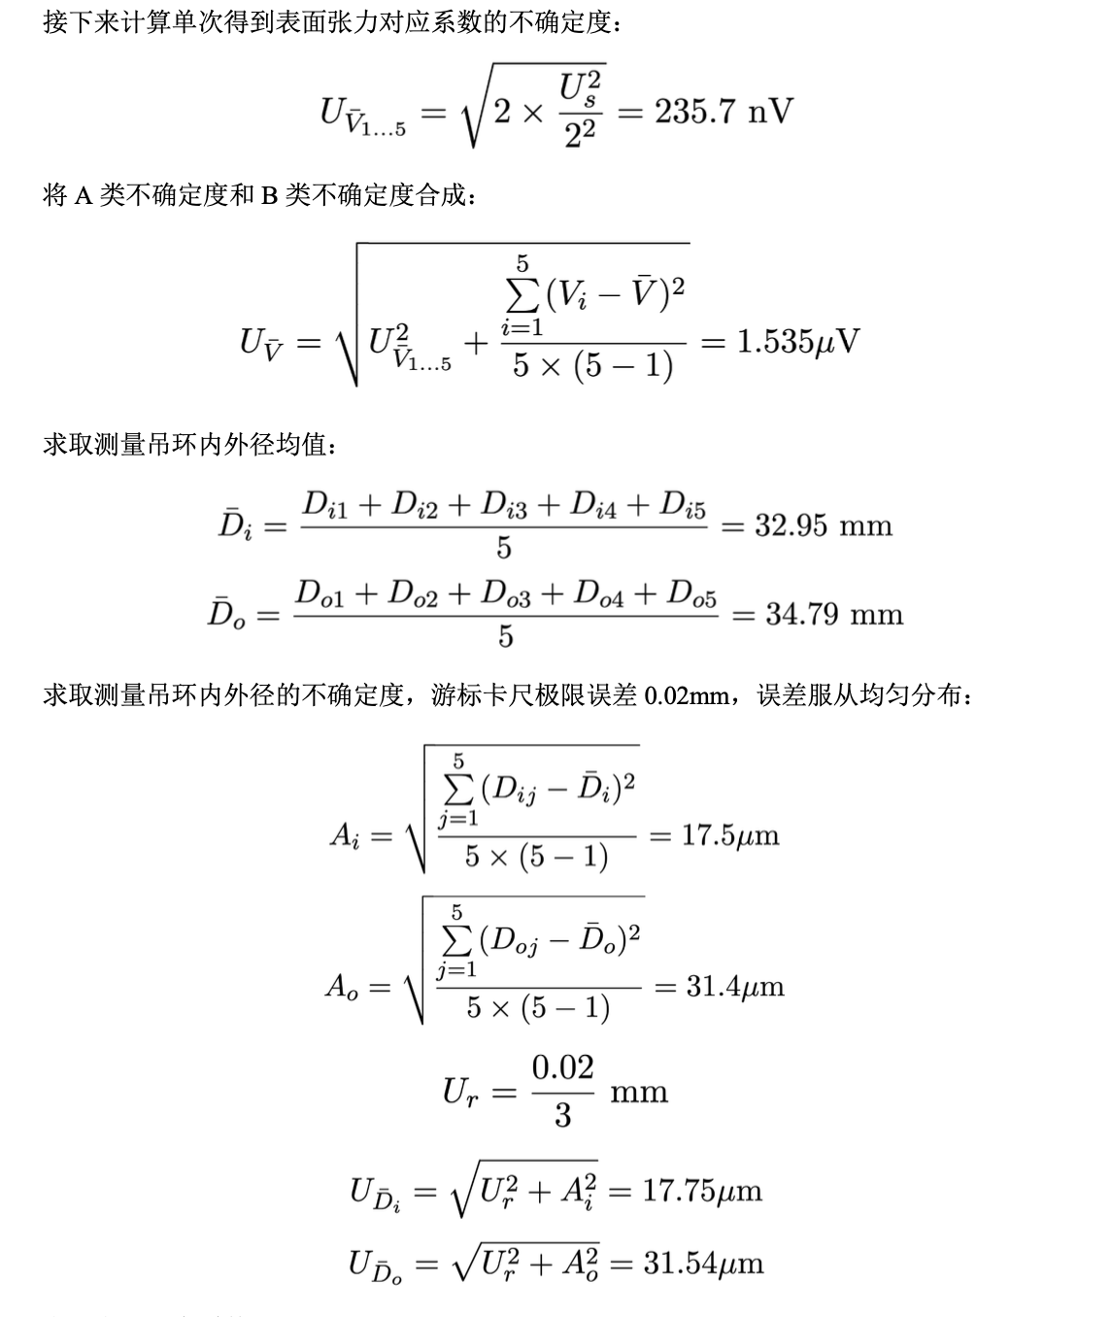
 |  |  |  |  |  |  |  | V= | 0.000 | mV
 | #DIV/0! | #DIV/0! | #DIV/0! | #DIV/0! | #DIV/0!
 | #DIV/0! | #DIV/0! | #DIV/0! | #DIV/0! | #DIV/0!

 |  |  |  |  |  |  |  | 这里
 |  |  |  |  |  |  |  | 数值与实验者无关

 |  |  |  |  |  |  |  | UV= | 0.236 | μV

 |  |  |  |  |  |  | 内径均值 | Di= | #DIV/0! | mm

 |  |  |  |  |  |  | 外径均值 | Do= | #DIV/0! | mm

 |  |  |  |  |  |  | 内径A不确定 | Ai= | #DIV/0! | μm

 |  |  |  |  |  |  | 外径A不确定 | Ao= | #DIV/0! | μm

 |  |  |  |  |  |  |  | 这里
 |  |  |  |  |  |  |  | 数值与实验者无关

 |  |  |  |  |  |  | 内径不确定度 | Udi= | #DIV/0! | μm

 |  |  |  |  |  |  | 外径不确定度 | Udo= | #DIV/0! | μm

 |  |  |  |  | 0 | 度时 | α= | #DIV/0! | *10^-2 | N/m

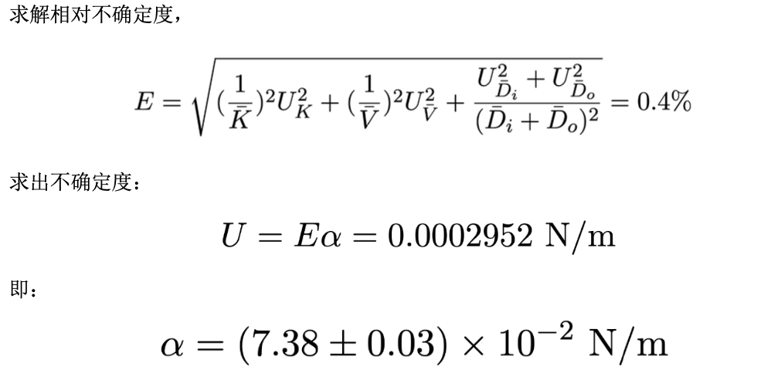

 |  |  |  |  |  |  | E= | #DIV/0!

 |  |  |  |  |  |  | U= | #DIV/0! | *10^-2 | N/m

 |  |  |  |  |  | α=( | #DIV/0! | ± | #DIV/0! | )*10^-2 | N/m

 |  |  |  |  | 理论： | 7.57 |  | σ= | #DIV/0!

 |  |  |  |  | 0 | 度时 | α= | #DIV/0! | *10^-2 | N/m
 |  |  |  |  | 理论： | 7.57 |  | σ= | #DIV/0!

